Лист 1
Прайс-лист
МИР ПРЯЖИ

В валюте: руб. (курс 1).
Цены указаны на 07.08.2020

№ | Номенклатура/ Характеристика номенклатуры | Описание | Изображение | Артикул | Цена | Ед. | Остаток | Ссылка на сайт
 | Запасные лезвие "Gamma" SBK-028 d 28 мм в блистере 2шт. | Запасные лезвие "Gamma" SBK-028 d 28 мм в блистере 2шт. | 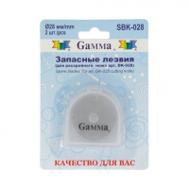 | SBK-028 | 157.60 |  |  | Изображение
 | Запасные лезвие "Gamma" SBK-028 d 28 мм в блистере 2шт. |  |  |  | 157.60 | шт | 5 | Изображение
 | Мат для резки DK-001 «Gamma» А1 90х60 см | Мат для резки DK-001 «Gamma» А1 90х60 см | 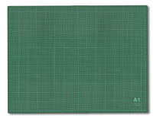 | DK-001 | 1400.00 |  |  | Изображение
 | Мат для резки DK-001 «Gamma» А1 90х60 см |  |  |  | 1400.00 | шт | 9 | Изображение
 | Мат для резки DK-002 «Gamma» А2 60х45 см | Мат для резки DK-002 «Gamma» А2 60х45 см | 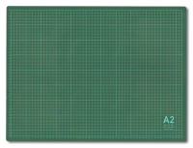 | DK-002 | 522.60 |  |  | Изображение
 | Мат для резки DK-002 «Gamma» А2 60х45 см |  |  |  | 522.60 | шт | 5 | Изображение
 | Мат для резки DK-003 «Gamma» 45x30 см формат А3/серо-зеленый | Мат для резки DK-003 «Gamma» 45x30 см формат А3/серо-зеленый | 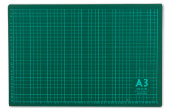 | DK-003 | 369.75 |  |  | Изображение
 | Мат для резки DK-003 «Gamma» 45x30 см формат А3/серо-зеленый |  |  |  | 369.75 | шт | 13 | Изображение
 | Мат для резки DK-004 «Gamma» 30*22 см | Мат для резки DK-004 «Gamma» 30*22 см | 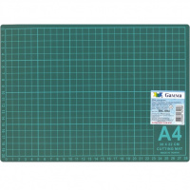 | DK-004 | 196.00 |  |  | Изображение
 | Мат для резки DK-004 «Gamma» 30*22 см |  |  |  | 196.00 | шт | 5 | Изображение
 | Мат для резки DKD-03 «Gamma» 45*30 см | Мат для резки DKD-03 «Gamma» 45*30 см | 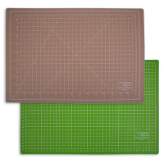 | DKD-03 | 534.00 |  |  | Изображение
 | Мат для резки DKD-03 «Gamma» 45*30 см |  |  |  | 534.00 | шт | 7 | Изображение
 | Мат для резки DKD-04 «Gamma» 30*22 см | Мат для резки DKD-04 «Gamma» 30*22 см | 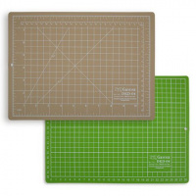 | DKD-04 | 288.00 |  |  | Изображение
 | Мат для резки DKD-04 «Gamma» 30*22 см |  |  |  | 288.00 | шт | 16 | Изображение
 | Нож для художественных работ "Mr.Painter" HKN-02 в блистере | Нож для художественных работ "Mr.Painter" HKN-02 в блистере |  | HKN-02 | 75.00 |  |  | Изображение
 | Нож для художественных работ "Mr.Painter" HKN-02 в блистере |  |  |  | 75.00 | шт | 9 | Изображение
 | Нож раскройный в блистере, d 45мм. | Нож раскройный в блистере, d 45мм. |  | DK-045d | 446.76 |  |  | Изображение
 | Нож раскройный в блистере, d 45мм. |  |  |  | 446.76 | шт | 5 | Изображение
 | Нож раскройный "Gamma" DKP-028 в блистере, d 28мм. | Нож раскройный "Gamma" DKP-028 в блистере, d 28мм. |  | DKP-028 | 369.00 |  |  | Изображение
 | Нож раскройный "Gamma" DKP-028 в блистере, d 28мм. |  |  |  | 369.00 | шт | 5 | Изображение
 | Нож раскройный "Gamma" DKP-045 в блистере, d 45мм. | Нож раскройный "Gamma" DKP--045 в блистере, d 45мм. |  | DKP-045 | 369.18 |  |  | Изображение
 | Нож раскройный "Gamma" DKP-045 в блистере, d 45мм. |  |  |  | 369.18 | шт | 1 | Изображение
 | Нож раскройный "Gamma" DKQ-028 d 28 мм | Нож раскройный в блистере, d 45мм. "GAMMA" | 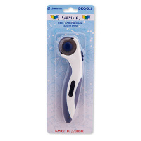 | DKQ-028 | 396.00 |  |  | Изображение
 | Нож раскройный "Gamma" DKQ-028 d 28 мм |  |  |  | 396.00 | шт | 1 | Изображение
 | Нож раскройный "Gamma" DKS-045 в блистере, d 45мм. | Нож раскройный "Gamma" DKS-045 в блистере, d 45мм. | 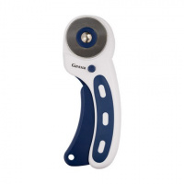 | DKS-045 | 288.00 |  |  | Изображение
 | Нож раскройный "Gamma" DKS-045 в блистере, d 45мм. |  |  |  | 288.00 | шт | 4 | Изображение
 | Нож роликовый раскройный "Gamma" DKM-018 d 18 мм | Нож роликовый раскройный "Gamma" DKM-018 d 18 мм | 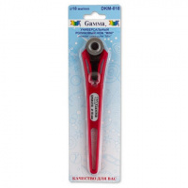 | DKM-018 | 352.43 |  |  | Изображение
 | Нож роликовый раскройный "Gamma" DKM-018 d 18 мм |  |  |  | 352.43 | шт | 2 | Изображение
 | Сменные лезвия для художественного ножа «Mr.Painter» BLD в блистере | Сменные лезвия для художественного ножа «Mr.Painter» BLD в блистере |  | BLD | 84.60 |  |  | Изображение
 | Сменные лезвия для художественного ножа «Mr.Painter» BLD в блистере |  |  |  | 84.60 | шт | 39 | Изображение

